COMMANDE
😊 | A COMPLETER ----------------> | Nom Prénom : | Cocher la commune de livraison : | Dreux | Téléphone : | Email :
 | Variété | Quantité |  | Crécy-Couvé
Cœur de Bœuf | Cœur de Bœuf Blanche |  |  | Maintenon
 | Cœur de bœuf Striped |  |  | St Martin de Nigelles
 | Coeur de Boeuf Grushovka |  |  | Chartres
 | Cœur de bœuf rouge |  |  | Illiers-Combray
Rouge classique | Marmande |  |  | Nogent-le Rotrou
 | St Pierre
Bienvenue dans un monde de merveilles naturelles prêtes à combler vos papilles !
Nous sommes heureux de vous proposer des plants pour votre potager.
En ces temps de confinement il nous a fallu trouver une alternative aux marchés, c’est pourquoi nous vous proposons de passer commande par ce tableur à nous renvoyer à aurelien.collignon@hotmail.fr
Comme vous pouvez le voir sur les photos, nous élevons nos plants sur couches chaudes composées de fumier bio de cheval et de compost bio. Ces techniques anciennes étaient utilisées par les maraichers parisiens du 19ème siècle.
Beaucoup de travail et beaucoup d’amour pour des plants qui ne demandent qu’à s’épanouir !
Nos semences sont toutes issues de semenciers bio ou de notre propre production (bio bien évidemment !).
Organisation Covid-19 :
Nous organisons une tournée de livraison « Drive » dans les villes suivantes : Dreux (+Crécy-Couvé), Maintenon (+St Martin), Chartres, Illiers-Combray, Nogent-le-Rotrou. Merci d’indiquer dans le tableur celle qui convient le mieux.
Nous sommes en train de déterminer précisément les lieux de distribution « Drive » conjointement avec la préfecture et nous vous les communiquerons.
Les livraisons auront lieu dans la première quinzaine de mai (un samedi ou un dimanche).
Pour le paiement et éviter les contacts inutiles, le virement préalable reste le moyen le plus sécurisant pour tous (nous contacter si impossibilité).
Comme pour vos sorties en magasins, toutes les mesures de précaution seront mises en place pour ces distributions Drive.
A vos potagers, bacs et jardinières…plantez ! 😊
 | Andine Cornue
 | Moneymaker
 | Rose de Berne
 | Ingegnoli Gigante Liscio
Jaune / Orange | Ananas
 | Summer Cider Apricot
 | Porkchop
Noire | Noire de Crimée
 | Chestnut Chocolate
 | Carbon
Verte | Green Zebra
 | Captain Lucky
Cerise | Miel du Mexique
 | Zuckertraube
Cerise autres couleurs | Cerise Jaune
 | Green grape
 | Snowberry
 | Blue berries
 | Caro Rich "cherry"
 | Black Cherry
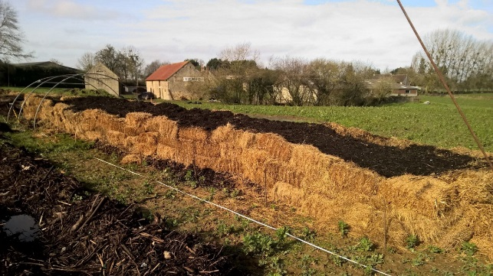
Naine | Boney MM
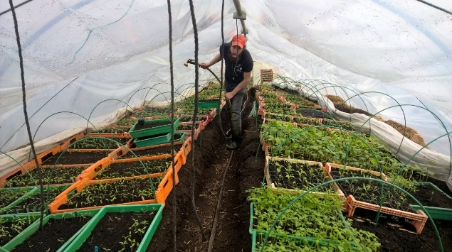
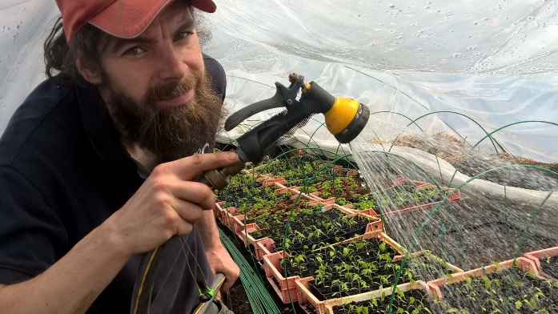
 | Pugovka Dwarf Cherry
 | Michel Polan
Courgette | Verte
 | Gold Rush
 | Ronde de Nice
 | Genovese
Concombre | Marketmore
 | Tanja
 | Telegraph
Nos amis maraichers Tatiana et Aurélien vous proposent leurs plants pour garnir votre potager de belles courgettes et autres succulentes tomates.
Par ces temps de confinement et de possibles pénuries alimentaires votre potager sera l’allié de votre cuisine !
Découvrez leurs différentes variétés sur le pdf disponible sur ce lien
https://covid19.framadrop.org/r/MurCotB85g#TmtU29S4/7qg5uTcx1CtXQcoPdjD5b30Q+rZ8Vsp2bM=
et passez commande en complétant ce tableur (cases jaunes).
Bonne plantation !
Contact : aurelien.collignon@hotmail.fr
06.82.17.59.93
Courge (potirons…) | Butternut
 | Spaguetti
 | Patidou
 | Musquée de Provence
 | Sucrine du Berry
 | Potimarron Solor
Aromates | Aneth
Pour le persil, si la germination ne | Persil plat (Pas sûr)
fonctionne pas, nous pourrons remplacer | Basilic
par un autre plant de votre choix | Coriandre
N'hésitez pas à nous contacter | Total nb de plants : | 0
 | Total avant remise (€) : | 0.00
aurelien.collignon@hotmail.fr | Montant de la remise (€) : | 0.00
06.82.17.59.93 | Total à payer (€) : | 0.00

